FORM KERUSAKAN
FORMULIR PENILAIAN KERUSAKAN BANGUNAN
OPD |  | :
Nama Bangunan |  | :
Nomor Aset |  | :
Alamat |  | :

Tanggal Survey |  | : |  |  |  |  | Jam |  | :
Petugas Survey |  | : | 1 |  |  |  |  |  | paraf | 1
 |  |  | 2 |  |  |  |  |  |  |  |  | 2
 |  |  | 3 |  |  |  |  |  |  | 3
Perwakilan OPD |  | : | 1 |  |  |  |  |  |  |  |  | 1
 |  |  |  |  |  |  |  |  |  | 2
Luas Bangunan |  | : | 1,000 | m2 |  |  |  |  | Jumlah Lantai : |  |  | 1

NO | KOMPONEN | SUB KOMPONEN |  | SATUAN | JUMLAH | BOBOT | KLASIFIKASI KERUSAKAN |  |  |  |  |  |  |  |  |  | TINGKAT KERUSAKAN
 |  |  |  |  |  |  | 1 |  | 2 |  | 3 |  | 4 |  | 5

Tingkat Kerusakan
Ringan : ≤ 30%
Sedang : > 30% - 45%
Berat : > 45%
 |  |  |  |  |  |  | 0.20 |  | 0.40 |  | 0.60 |  | 0.80 |  | 1.00
(1) | (2) | (3) |  | (4) | (5) | (6) | (6) |  | (7) |  | (8) |  | (9) |  | (10) |  | (11)
 |  |  |  |  |  |  |  | 0.00 |  | 0.00 |  | 0.00 |  | 0.00 |  | 0.00 | 0.00%
 |  |  |  |  |  |  |  |  |  |  |  |  |  |  |  |  | 0.00%

SKETSA DENAH BANGUNAN |  |  |  |  |  | Catatan

 |  |  |  |  |  |  |  |  |  |  |  |  |  |  |  |  | TIM SURVEI :
 |  |  |  |  |  |  |  |  |  |  |  |  |  |  |  |  | Petugas Survey

 |  |  |  |  |  |  |  |  |  |  |  |  |  |  |  |  | (.................................................)

Atap
No. | Aspek | Penjelasan | Perhitungan |  | Gambar
(1) | (2) | (3) | (4) |  | (5)
1 | Rangka Atap | Rangka Atap adalah struktur rangka dibawah penutup atap (reng, usuk/kasau, gording) termasuk kuda-kudanya. | Luas C = luas rangka atap yang rusak (berdasarkan hasil pengukuran lapangan)
2 | Penutup Atap | Penutup atap adalah genteng, seng, zincalum atau bahan lain yang didigunakan sebagai penutup atap. | Luas A+B = luas penutup atap ruangan |  | 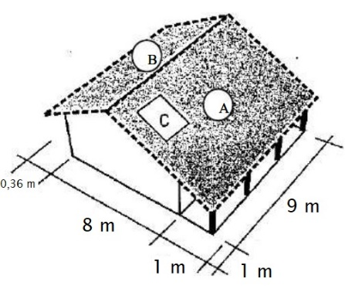
 |  |  | Luas A = ((8/2)+1) x (1+9) x 1,3
 |  |  | Luas B = ((7/2)+0,36) x (1+9) x 1,3
 |  |  | Luas C = luas penutup atap yang rusak (hasil pengukuran lapangan)
 |  |  | Presentasi tingkat kerusakan:
 |  |  | Luas C / (Luas A+B) x 100%

 | NO | KLASIFIKASI | DESKRIPSI KERUSAKAN | NILAI
 |  | 1 | Perubahan warna pada sebagian lapisan warna penutup atap Genteng terlepas dari dudukannya Karat mulai terlihat, gording melendut | 0.2
 |  | 2 | Reng rusak, kaso-kaso rusak. Genteng retak dan terdapat bocoran terbatas Perubahan warna pada lapisan cat meluas Karat meluas, konstruksi bergetar akibat angin | 0.4
 |  | 3 | Struktur atap melendut, flens profil sobek, retak pada sambungan las Gording/ rangka plafond melendut Penutup atap melendut besar dengan kemungkinan runtuh | 0.6
 |  | 4 | Baut penyambung dan plat sambungan bengkok, profil tertekuk, korosi meluas di banyak tempat Penutup atap melendut sangat besar dengan kemungkinan keruntuhan besar | 0.8
 |  | 5 | Komponen struktur tertekuk Sambungan putus, profil tertekukl, konstruksi runtuh Rangka atap runtuh | 1

